상품제안서
크린랲 15cm+크린랲 23cm+크린장갑+주방세제 | 상품코드: F28765

 |  |  |  |  |  |  | 02-412-0044 | www.easy1.co.kr
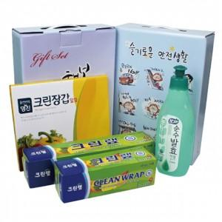

【상세/제작정보】 | 기본수량 미만 인쇄시 비용 추가. 스티커 제작및 부착 비용 별도 문의. 케이스 이미지 선택 가능(상세 페이지 참조)

【인쇄/포장옵션】 | / 포장불가능

【공급단가】 | 수량 | 100~ | 300~ | 500~ | 1,000~ | 3,000~
*VAT별도 | 단가 | 8,520원 | 8,370원 | 8,160원 | 8,020원 | 7,810원

【상품 URL】 | https://dev.easy1.co.kr:443/src/goods_detail.php?gdno=28765

